IC-Média_Z
Margem de erro |  |  |  | Intervalo de confiaça (g)
[$\bar{x}± \text{margem} \text{de} \text{erro}\text{]}$
g= | 95% | Margem de erro (ME)= | 0.04
z= | 1.960 |  |  |  | [ | -0.044 | 0.044 | ] | Legenda:
n= | 2000 |  |  |  |  |  |  |  | Inserir informações
s= | 1
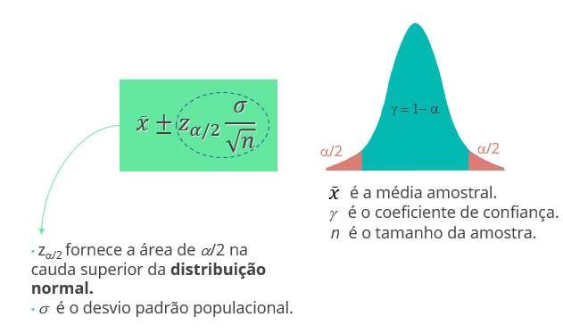
x_barra= | 0

IC-Média_t
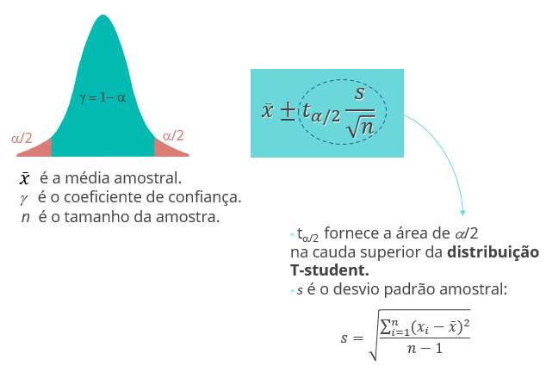
Margem de erro |  |  |  | Intervalo de confiaça (g)
[$\bar{x}± \text{margem} \text{de} \text{erro}\text{]}$
g= |  | Margem de erro (ME)= | #NUM!
t= | #NUM! |  |  |  | [ | #NUM! | #NUM! | ] | Legenda:
n= |  |  |  |  |  |  |  |  | Inserir informações
s=
x_barra=

IC-Prop_Z
Margem de erro |  |  |  | Intervalo de confiaça (g)
[$\bar{p}± \text{margem} \text{de} \text{erro}\text{]}$
g= | 100% | Margem de erro (ME)= | #NUM!
z= | #NUM! |  |  |  | [ | #NUM! | #NUM! | ] | Legenda:
n= |  |  |  |  |  |  |  |  | Inserir informações
var(p)= | 0
p=

TH-Média_z
Teste de Hipótese: Bilateral |  |  |  | Teste de Hipótese: Unilateral (H_a: m > m_0) |  |  |  | Teste de Hipótese: Unilateral (H_a: m < m_0)

a= |  | x_barra= |  | a= |  | x_barra= |  | a= |  | x_barra=
g= | 100% | Z= | #DIV/0! | g= | 100% | Z= | #DIV/0! | g= | 100% | Z= | #DIV/0!
z_a/2= | #NUM! | p-valor= | #DIV/0! | z_a= | #NUM! | p-valor= | #DIV/0! | z_a= | #NUM! | p-valor= | #DIV/0!
n= |  |  |  | n= |  |  |  | n= |  |  |  | Legenda:
2*(1-DIST.NORMP.N(z; VERDADEIRO))
INV.NORMP(0,975)= 1,96
1-DIST.NORMP.N(z; VERDADEIRO)
INV.NORMP(0,95)= 1,645
DIST.NORMP.N(z; VERDADEIRO)
INV.NORMP(0,05)= -1,645
s= |  |  |  | s= |  |  |  | s= |  |  |  | Inserir informações
m= |  |  |  | m= |  |  |  | m=
z = $\frac{\overline{x}−μ}{σ/{\sqrt{n}}}$

TH-Média_t
Teste de Hipótese: Bilateral |  |  |  | Teste de Hipótese: Unilateral (H_a: m > m_0) |  |  |  | Teste de Hipótese: Unilateral (H_a: m < m_0)

a= |  | x_barra= |  | a= |  | x_barra= |  | a= |  | x_barra=
g= | 100% | t= | #DIV/0! | g= | 100% | t= | #DIV/0! | g= | 100% | t= | #DIV/0!
t_a/2= | #NUM! | p-valor= | #DIV/0! | t_a= | #NUM! | p-valor= | #DIV/0! | t_a= | #NUM! | p-valor= | #DIV/0!
n= |  |  |  | n= |  |  |  | n= |  |  |  | Legenda:
2*(1-DIST.T(t; n-1; VERDADEIRO))
INV.T(0,975)
1-DIST.T(t; n-1; VERDADEIRO)
INV.T(0,95)
DIST.T(t; n-1; VERDADEIRO)
INV.T(0,05)
s= |  |  |  | s= |  |  |  | s= |  |  |  | Inserir informações
m= |  |  |  | m= |  |  |  | m=
t = $\frac{\overline{x}−μ}{s/{\sqrt{n}}}$

TH-Prop_Z
Teste de Hipótese: Bilateral |  |  |  | Teste de Hipótese: Unilateral (H_a: p > p_0) |  |  |  | Teste de Hipótese: Unilateral (H_a: p < p_0)

a= |  | p_barra= |  | a= |  | p_barra= |  | a= |  | p_barra=
g= | 100% | Z= | #DIV/0! | g= | 100% | Z= | #DIV/0! | g= | 100% | Z= | #DIV/0!
z_a/2= | #NUM! | p-valor= | #DIV/0! | z_a= | #NUM! | p-valor= | #DIV/0! | z_a= | #NUM! | p-valor= | #DIV/0!
2*( 1-DIST.NORMP.N(z; VERDADEIRO))
INV.NORMP(0,975)= 1,96
1-DIST.NORMP.N(z; VERDADEIRO)
INV.NORMP(0,95)= 1,645
DIST.NORMP.N(z; VERDADEIRO)
INV.NORMP(0,05)= -1,645
n= |  |  |  | n= |  |  |  | n= |  |  |  | Legenda:
var(p_0)= | 0 |  |  | var(p_0)= | 0 |  |  | var(p_0)= | 0 |  |  | Inserir informações
p_0= |  |  |  | p_0= |  |  |  | p_0=
z =$\frac{\overline{p}−p_{0}}{\sqrt{\frac{p_{0(1−p_{0})}}{n}}}$

